Kaart 1
Kaart 1A-C: Personen die 18 jaar werden en Jeugdzorg ontvingen in kwartaal voor 18e verjaardag naar vervolgzorg1) na 18e verjaardag, 2018

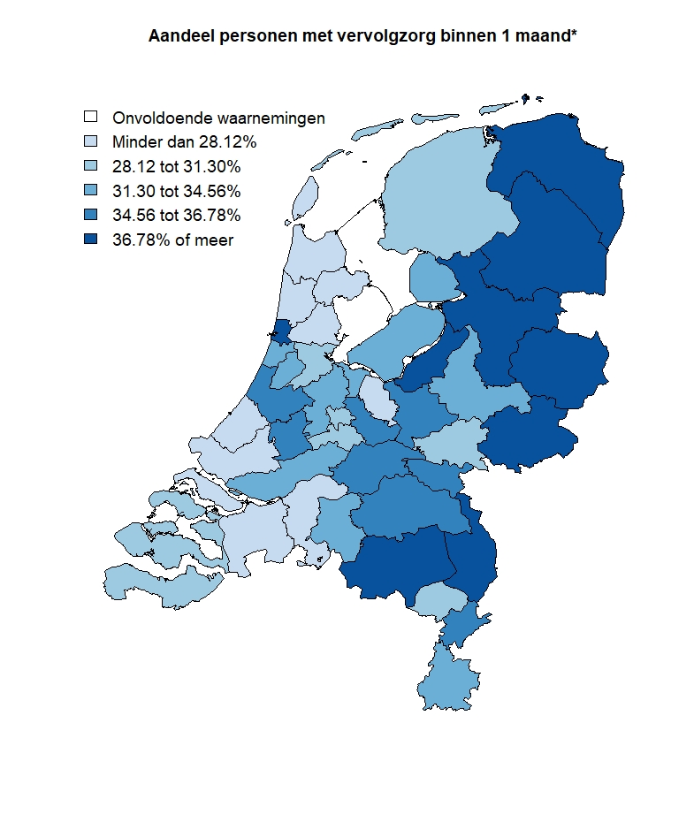
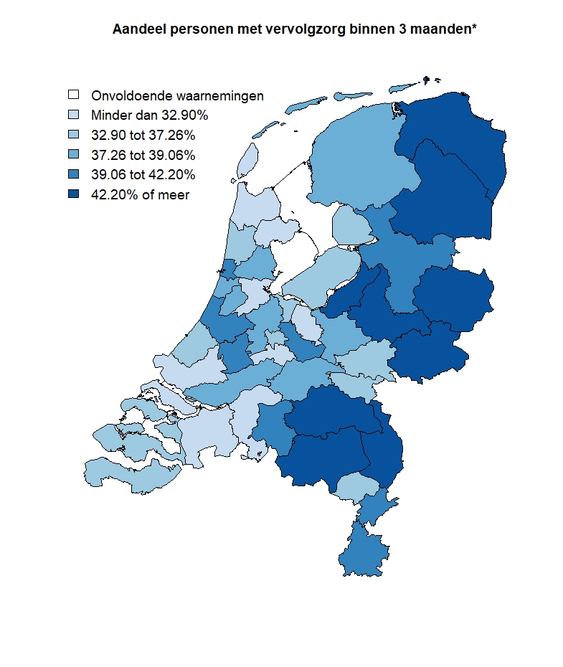
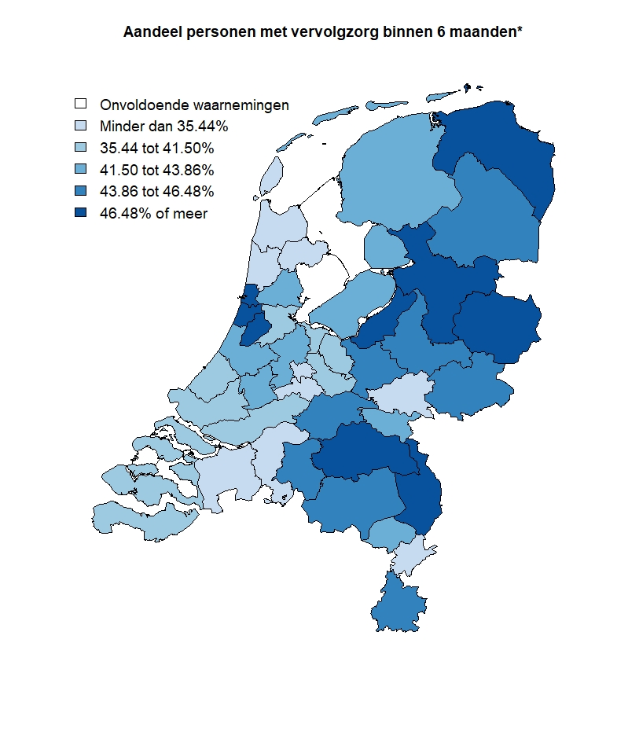

1) GGZ, wijkverpleging, zorg zintuiglijk gehandicapten, Wmo-zorg en/of Wlz-zorg. In 2018.
N.B.: Kaart 1A-C betreft de regionale spreiding van hoofdindicator 1 - Vervolgzorg uit Tabel 1.

Kaart 2
Kaart 2A-C: Personen die 18 jaar werden naar zorgverleden1), onderwijs2), werk3) en schulden4), 2018
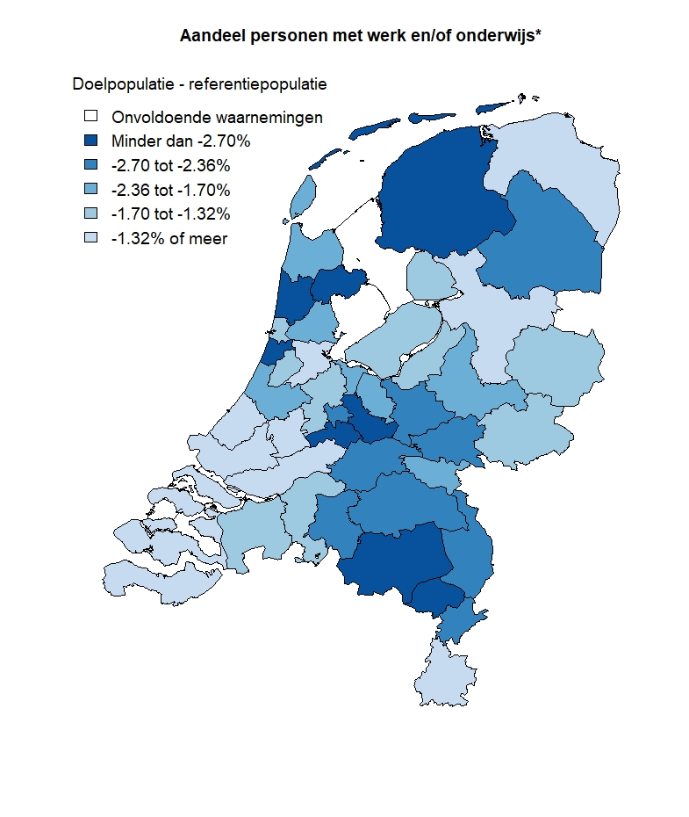
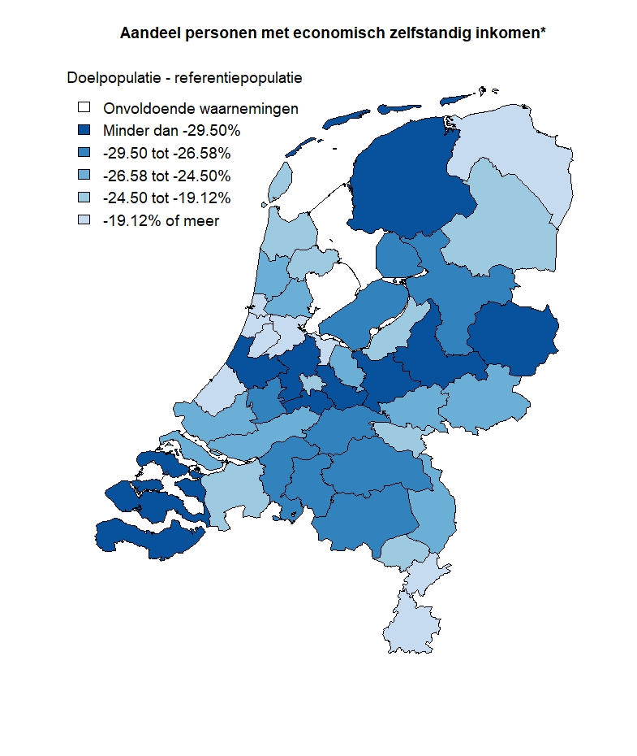
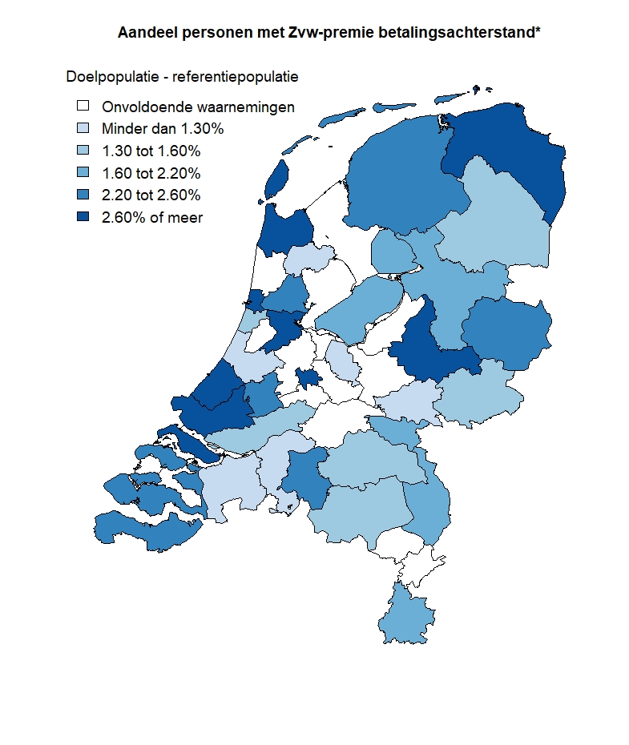

1) Personen met Jeugdzorg op 16- en/of 17-jarige leeftijd (doelpopulatie) en zonder Jeugdhulp op 16- en/of 17-jarige leeftijd (referentiepopulatie).
2) Werk en/of onderwijs in 19e levensjaar (2018-2019).
3) Economisch zelfstandig inkomen op peildatum 1 januari 2019. Het gaat om personen met werk, die niet hoofdzakelijk onderwijsvolgend zijn.
4) Zvw-premie betalingsachterstand op peildatum 31 december 2018 en/of 31 december 2019. Het gaat om personen met een een Zvw-premie betalingsachterstand van minimaal 6 maanden, zie Toelichting.
N.B.: Kaart 2A-C betreft de regionale spreiding van hoofdindicator 2 - Onderwijs, werk & schulden uit Tabel 1.

Kaart 3
Kaart 3: Personen die 18 jaar werden en Jeugdzorg met verblijf hadden op 16- en/of 17-jarige leeftijd naar woonsituatie1), 2018

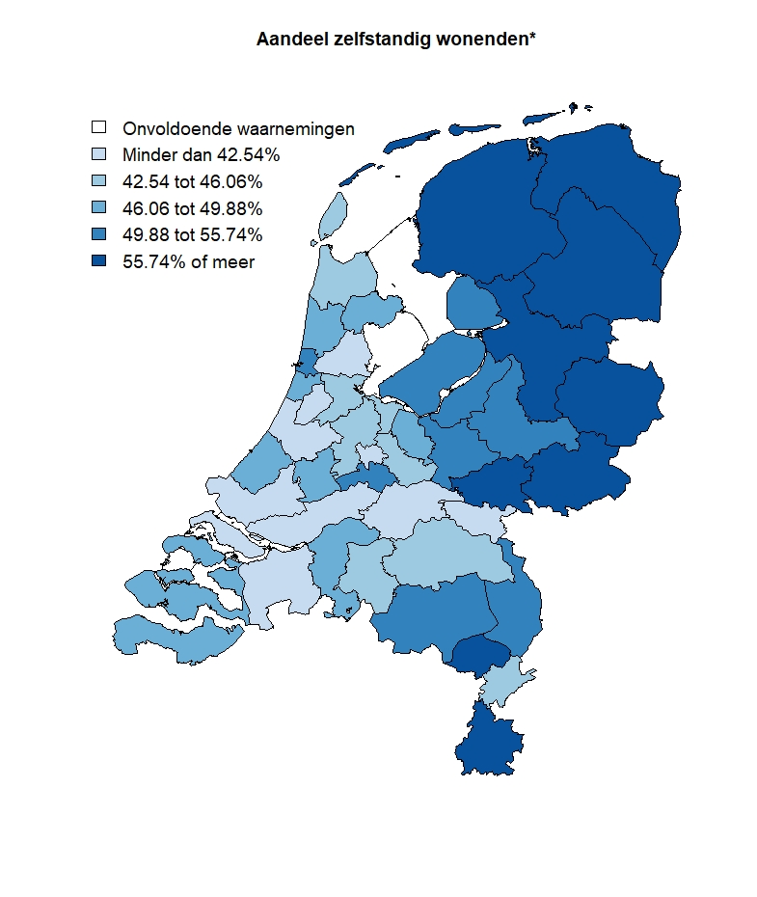

1) In 19e levensjaar (2018-2019). Het gaat om personen die op enig moment zelfstandig wonen.
N.B.: Kaart 3 betreft de regionale spreiding van hoofdindicator 3 - Woonsituatie uit Tabel 1.

Kaart 4
Kaart 4A-B: Personen die 18 jaar werden naar zorgverleden1) en geregistreerde criminaliteit2), 2018

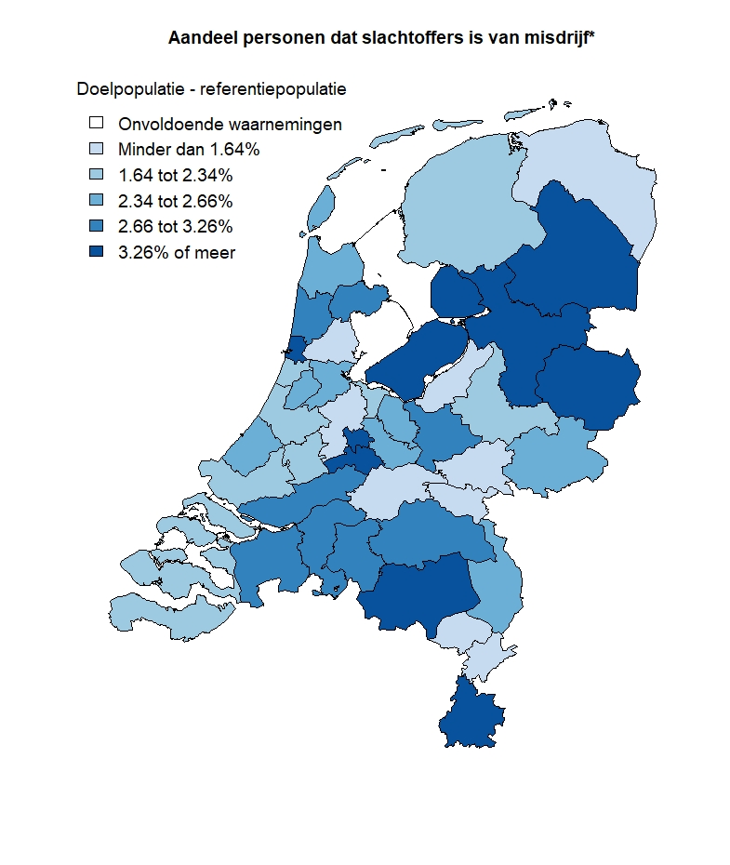
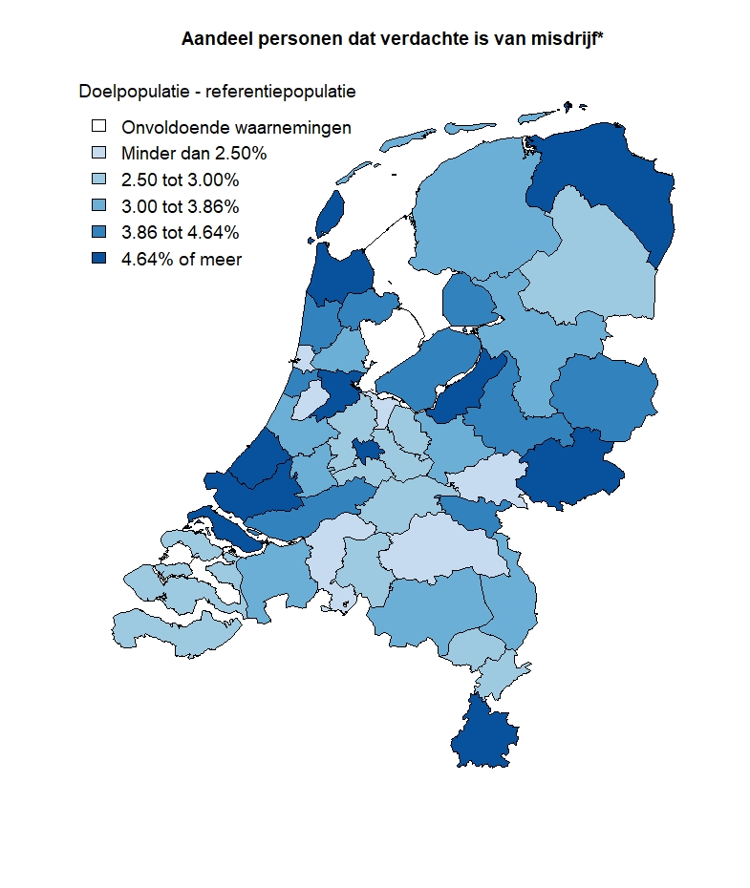

1) Personen met Jeugdzorg op 16- en/of 17-jarige leeftijd (doelpopulatie) en zonder Jeugdhulp op 16- en/of 17-jarige leeftijd (referentiepopulatie).
2) In 2019.
N.B.: Kaart 4A-B betreft de regionale spreiding van hoofdindicator 4 - Geregistreerde criminaliteit uit Tabel 1.

Kaart 5
Kaart 5: Personen die 18 jaar werden naar zorgverleden, 2018

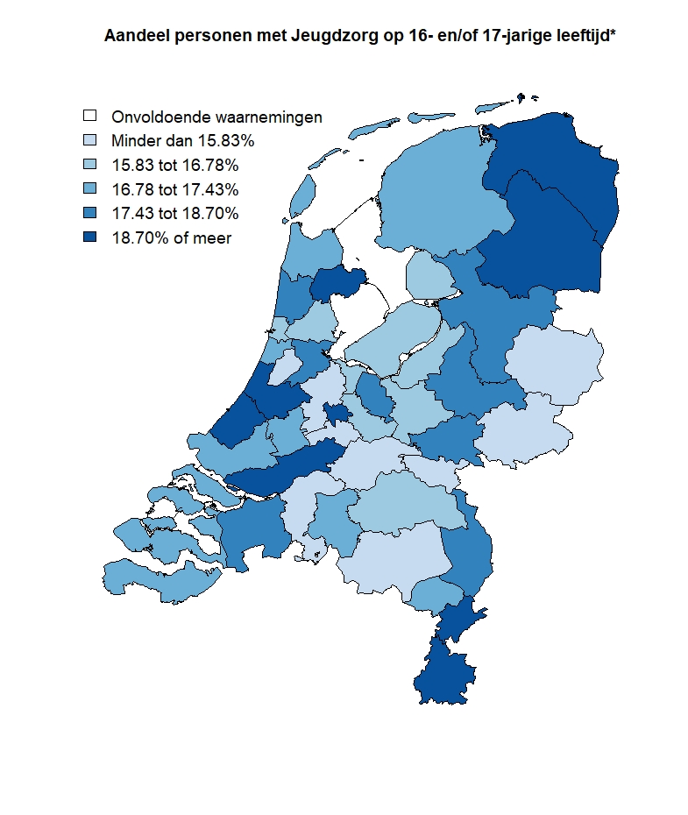

N.B.: Kaart 5 betreft de regionale spreiding van de doel- vs. referentiepopulatie.

